FEBRERO 2026
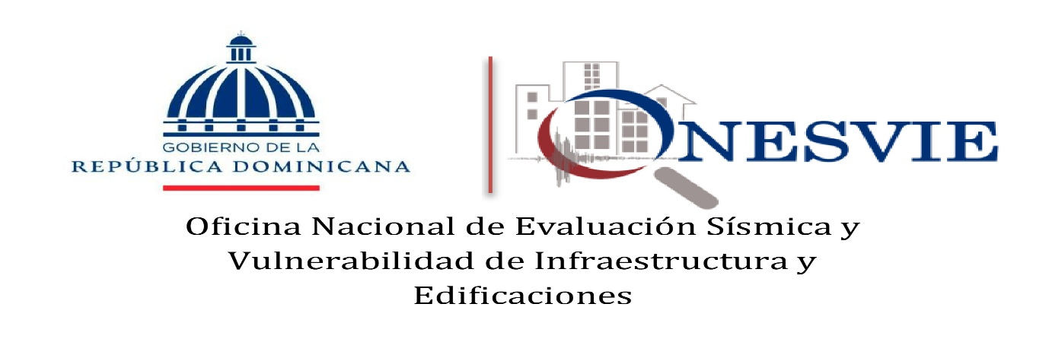

 |  | RELACIÓN DE COMPRAS POR DEBAJO DEL UMBRAL (CONTRATACIÓN DIRECTA SUJETA AL UMBRAL)
 |  | CORRESPONDIENTE AL MES DE FEBRERO DE 2026

Código del proceso | Fecha del proceso (*) | Descripción de la compra | Adjudicatario | Monto adjudicado (RD$)
ONESVIE-DAF-CD-2026-0002 | 03/02/2026 | Contratación de servicio de lavado de los vehículos de la institución. | Centro de Servicios Plaza Olímpica, SRL | 20,000.00
ONESVIE-DAF-CD-2026-0003 | 05/02/2026 | Contratación de servicio de mantenimiento preventivo y correctivo del sistema de los aires acondicionados de la Sede Central, Laboratorio de Estructura y las Delegaciones. | Castso Group, SRL | 230,000.01
 |  |  | TOTAL EN RD$ | 250,000.01

JH/hp |  | ______________________________
Johanny Hernández
 |  | Encargada Int. Administrativa y Financiera

